輪框拓展權重設定
＊當 1,2 軸 同時出現 wild 時，依照權重決定是否拓展輪框

Main Game |  | Free Game
Rand 中 “ 不長 “

 | 權重 |  | 權重
不長 | 50 | 不長 | 89
長一排 | 25 | 長一排 | 10
長兩排 | 25 | 長兩排 | 1

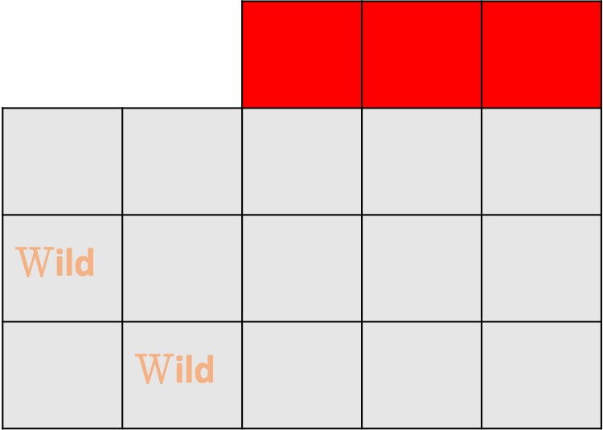

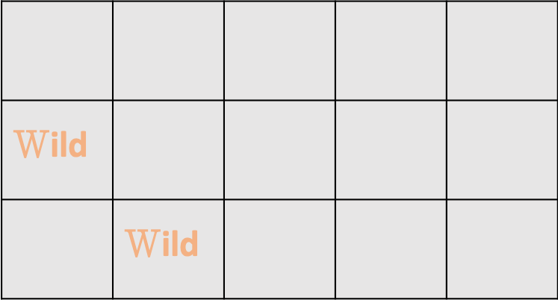

Rand 中 “ 長一排 “

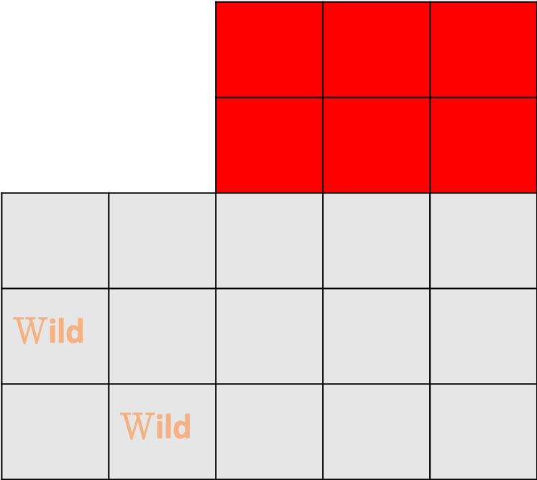

Rand 中 “ 長兩排 “

Bonus得分計算方式
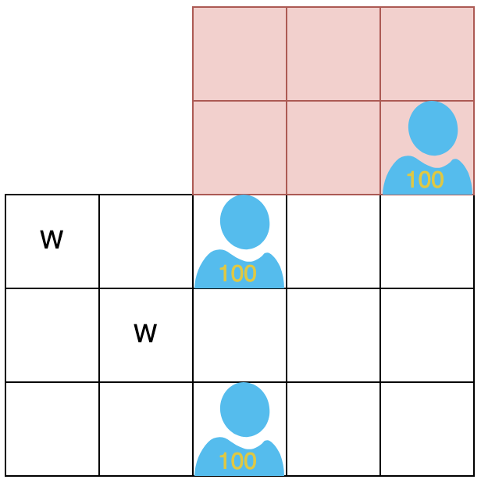
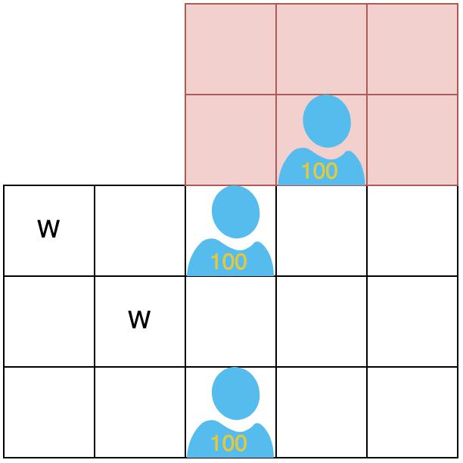
Bonus Symbol 計算方式
1、2 軸的 Wild 與 Bonus Symbol 達成連線即可拿取 Bonus Symbol 上的得分。

得分 = 200 | 得分 = 300
右上的Bonus Symbol沒達成連線不記分。

